入力シート
黄色のセルは
自動入力のため
入力不要
 | ＣＰＤ単位 計算表
本様式は、別紙３「知識及び技術又は技能の向上に関する取り組み状況」内の項番61「ＣＰＤ単位取得数」及び 「技術者数」を算出する際に用います。 |  |  |  |  |  | コード | 認定団体 | 係数

 | 許可番号 | 商号または名称 |  |  |  | 1 | （公社）空気調和・衛生工学会 | 50
 |  |  |  |  |  | 2 | （一財）建設業振興基金 | 12
 |  |  |  |  |  | 3 | （一社）建設コンサルタンツ協会 | 50
 | 合計 技術者数 |  | 合計 ＣＰＤ取得数 |  |  | 4 | （一社）交通工学研究会 | 50
 | 0 |  | 0 |  |  | 5 | （公社）地盤工学会 | 50
 |  |  |  |  |  | 6 | （公社）森林・自然環境技術教育研究センター | 20
 | 氏 名 | ＣＰＤ数 | 認定団体コード | 係数 | 個人取得単位数 | 7 | （公社）全国上下水道コンサルタント協会 | 50
1 |  |  |  |  | 0 | 8 | （一社）全国測量設計業協会連合会 | 20 | 計算式
2 |  |  |  |  | 0 | 9 | （一社）全国土木施工管理技士会連合会 | 20 | 0 | ÷ | × | 30
3 |  |  |  |  | 0 | 10 | （一社）全日本建設技術協会 | 25 | 0 | ÷ | × | 30
4 |  |  |  |  | 0 | 11 | 土質・地質技術者生涯学習協議会 | 50 | 0 | ÷ | × | 30
5 |  |  |  |  | 0 | 12 | （公社）土木学会 | 50 | 0 | ÷ | × | 30
6 |  |  |  |  | 0 | 13 | （一社）日本環境アセスメント協会 | 50 | 0 | ÷ | × | 30
7 |  |  |  |  | 0 | 14 | （公社）日本技術士会 | 50 | 0 | ÷ | × | 30
8 |  |  |  |  | 0 | 15 | （公社）日本建築士会連合会 | 12 | 0 | ÷ | × | 30
9 |  |  |  |  | 0 | 16 | （公社）日本造園学会 | 50 | 0 | ÷ | × | 30
10 |  |  |  |  | 0 | 17 | （公社）日本都市計画学会 | 50 | 0 | ÷ | × | 30
11 |  |  |  |  | 0 | 18 | （公社）農業農村工学会 | 50 | 0 | ÷ | × | 30
12 |  |  |  |  | 0 | 19 | （一社）日本建築士事務所協会連合会 | 12 | 0 | ÷ | × | 30
13 |  |  |  |  | 0 | 20 | （公社）日本建築家協会 | 12 | 0 | ÷ | × | 30
14 |  |  |  |  | 0 | 21 | （一社）日本建設業連合会 | 12 | 0 | ÷ | × | 30
15 |  |  |  |  | 0 | 22 | （一社）日本建築学会 | 12 | 0 | ÷ | × | 30
16 |  |  |  |  | 0 | 23 | （一社）建築設備技術者協会 | 12 | 0 | ÷ | × | 30
17 |  |  |  |  | 0 | 24 | （一社）電気設備学会 | 12 | 0 | ÷ | × | 30
18 |  |  |  |  | 0 | 25 | （一社）日本設備設計事務所協会連合会 | 12 | 0 | ÷ | × | 30
19 |  |  |  |  | 0 | 26 | （公財）建築技術技術教育普及センター | 12 | 0 | ÷ | × | 30
20 |  |  |  |  | 0 | 27 | （一社）日本建築構造技術者協会 | 12 | 0 | ÷ | × | 30
21 |  |  |  |  | 0 |  |  |  | 0 | ÷ | × | 30
22 |  |  |  |  | 0
23 |  |  |  |  | 0
24 |  |  |  |  | 0
25 |  |  |  |  | 0
26 |  |  |  |  | 0
27 |  |  |  |  | 0
28 |  |  |  |  | 0
29 |  |  |  |  | 0
30 |  |  |  |  | 0

記載例
黄色のセルは
自動入力のため
入力不要
 | ＣＰＤ単位 計算表
本様式は、別紙３「知識及び技術又は技能の向上に関する取り組み状況」内の項番61「ＣＰＤ単位取得数」及び 「技術者数」を算出する際に用います。 |  |  |  |  |  | コード | 認定団体 | 係数

 | 許可番号 | 商号または名称 |  |  |  | 1 | （公社）空気調和・衛生工学会 | 50
 | 12345 | 佐賀建設・技術（株） |  |  |  | 2 | （一財）建設業振興基金 | 12
 |  |  |  |  |  | 3 | （一社）建設コンサルタンツ協会 | 50
 | 合計 技術者数 |  | 合計 ＣＰＤ取得数 |  |  | 4 | （一社）交通工学研究会 | 50
 | 5 |  | 54 |  |  | 5 | （公社）地盤工学会 | 50
 |  |  |  |  |  | 6 | （公社）森林・自然環境技術教育研究センター | 20
 | 氏 名 | ＣＰＤ数 | 認定団体コード | 係数 | 個人取得単位数 | 7 | （公社）全国上下水道コンサルタント協会 | 50
1 | 佐賀 太郎 | 20 | 1 | 50 | 12 | 8 | （一社）全国測量設計業協会連合会 | 20 | 計算式
2 | 鳥栖 次郎 | 0 |  |  | 0 | 9 | （一社）全国土木施工管理技士会連合会 | 20 | 20 | ÷ | 50 | × | 30
3 | 神埼 三郎 | 30 | 5 | 50 | 18 | 10 | （一社）全日本建設技術協会 | 25 | 0 | ÷ |  | × | 30
4 | 有明 潟五郎 | 20 | 7 | 50 | 12 | 11 | 土質・地質技術者生涯学習協議会 | 50 | 30 | ÷ | 50 | × | 30
5 | 伊万里 四郎 | 20 | 1 | 50 | 12 | 12 | （公社）土木学会 | 50 | 20 | ÷ | 50 | × | 30
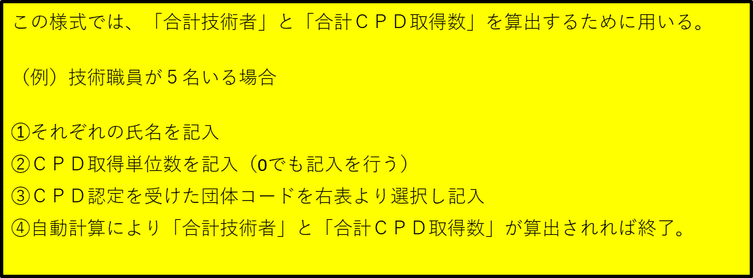
6 |  |  |  |  | 0 | 13 | （一社）日本環境アセスメント協会 | 50 | 20 | ÷ | 50 | × | 30
7 |  |  |  |  | 0 | 14 | （公社）日本技術士会 | 50 | 0 | ÷ |  | × | 30
8 |  |  |  |  | 0 | 15 | （公社）日本建築士会連合会 | 12 | 0 | ÷ |  | × | 30
9 |  |  |  |  | 0 | 16 | （公社）日本造園学会 | 50 | 0 | ÷ |  | × | 30
10 |  |  |  |  | 0 | 17 | （公社）日本都市計画学会 | 50 | 0 | ÷ |  | × | 30
11 |  |  |  |  | 0 | 18 | （公社）農業農村工学会 | 50 | 0 | ÷ |  | × | 30
12 |  |  |  |  | 0 | 19 | （一社）日本建築士事務所協会連合会 | 12 | 0 | ÷ |  | × | 30
13 |  |  |  |  | 0 | 20 | （公社）日本建築家協会 | 12 | 0 | ÷ |  | × | 30
14 |  |  |  |  | 0 | 21 | （一社）日本建設業連合会 | 12 | 0 | ÷ |  | × | 30
15 |  |  |  |  | 0 | 22 | （一社）日本建築学会 | 12 | 0 | ÷ |  | × | 30
16 |  |  |  |  | 0 | 23 | （一社）建築設備技術者協会 | 12 | 0 | ÷ |  | × | 30
17 |  |  |  |  | 0 | 24 | （一社）電気設備学会 | 12 | 0 | ÷ |  | × | 30
18 |  |  |  |  | 0 | 25 | （一社）日本設備設計事務所協会連合会 | 12 | 0 | ÷ |  | × | 30
19 |  |  |  |  | 0 | 26 | （公財）建築技術技術教育普及センター | 12 | 0 | ÷ |  | × | 30
20 |  |  |  |  | 0 | 27 | （一社）日本建築構造技術者協会 | 12 | 0 | ÷ |  | × | 30
21 |  |  |  |  | 0 |  |  |  | 0 | ÷ |  | × | 30
22 |  |  |  |  | 0
23 |  |  |  |  | 0
24 |  |  |  |  | 0
25 |  |  |  |  | 0
26 |  |  |  |  | 0
27 |  |  |  |  | 0
28 |  |  |  |  | 0
29 |  |  |  |  | 0
30 |  |  |  |  | 0

